shopcenter_supplier
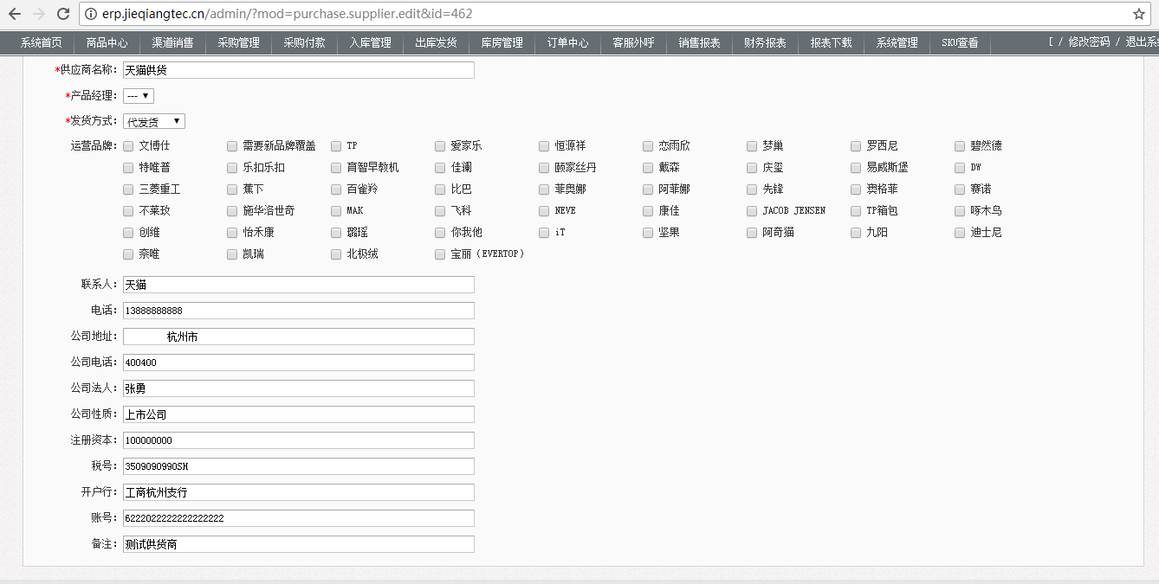
表id |  | 表名称 | shopcenter_supplier | 表中文名称 | 供应商列表
数据来源 | 后台添加 http://erp.jieqiangtec.cn/admin/?mod=purchase.supplier.edit&id=462
字段名 | 字段类型 | 长度 | 小数点 | 是否允许为空 | 字段说明
id | int | 11 | 0 | 0 | 主键，自增id
is_good | int | 11 | 0 | -1 | 0
manage_name | varchar | 255 | 0 | -1 | 经理名称
name | varchar | 255 | 0 | -1 | 供应商名称
mini_name | varchar | 255 | 0 | -1 | 0
name_op | varchar | 255 | 0 | -1 | 拼音大写
op | varchar | 255 | 0 | -1 | 0
y_product | varchar | 255 | 0 | -1 | 运营产品 运营品牌
scope | varchar | 500 | 0 | -1 | 审视
linkman | varchar | 255 | 0 | -1 | 联系人
phone | varchar | 255 | 0 | -1 | 电话
company_address | varchar | 255 | 0 | -1 | 公司地址
company_phone | varchar | 20 | 0 | -1 | 公司电话
company_person | varchar | 20 | 0 | -1 | 公司法人
company_nature | varchar | 500 | 0 | -1 | 公司性质
registered_capital | varchar | 50 | 0 | -1 | 注册资本
tax | varchar | 100 | 0 | -1 | 税号
account_number | varchar | 50 | 0 | -1 | 账号
accountbank | varchar | 100 | 0 | -1 | 开户行
opennumber | varchar | 100 | 0 | -1 | 0
comment | varchar | 500 | 0 | -1 | 备注
add_time | int | 11 | 0 | -1 | 添加时间
update_time | int | 11 | 0 | -1 | 更新时间
payment_period | decimal | 4 | 0 | -1 | 0
user_id | int | 11 | 0 | -1 | 操作用户
manage_id | int | 11 | 0 | -1 | 0
key_mode | int | 1 | 0 | -1 | 发货方式 0：代发货 1：库房调货

UPDATE `shopcenter`.`shopcenter_supplier` SET `id`='462', `is_good`='0', `manage_name`=NULL, `name`='天猫供货', `mini_name`=NULL, `name_op`='TMGH', `op`=NULL, `y_product`='天猫产品', `scope`='tgh', `linkman`='天猫', `phone`='13888888888', `company_address`=' 杭州市', `company_phone`='400400', `company_person`='张勇', `company_nature`='上市公司', `registered_capital`='100000000', `tax`='3509090990SH', `account_number`='6222022222222222222', `accountbank`='工商杭州支行', `opennumber`='', `comment`='测试供货商', `add_time`='1515926799', `update_time`='1515926799', `payment_period`=NULL, `user_id`='162', `manage_id`='0', `key_mode`='0' WHERE (`id`='462');

shopcenter_order
表id |  | 表名称 |  | 表中文名称 | 订单表
数据来源 | 后台添加http://erp.jieqiangtec.cn/admin/?mod=product.category&id=2086 |  |  |  |  | D:\www\users\erp.jieqiangtec.com\admin\template\order\check\service_1.html
字段名 | 字段类型 | 长度 | 小数点 | 是否允许为空 | 字段说明 | http://erp.jieqiangtec.cn/admin/?mod=order.check.service_1&service_check=0
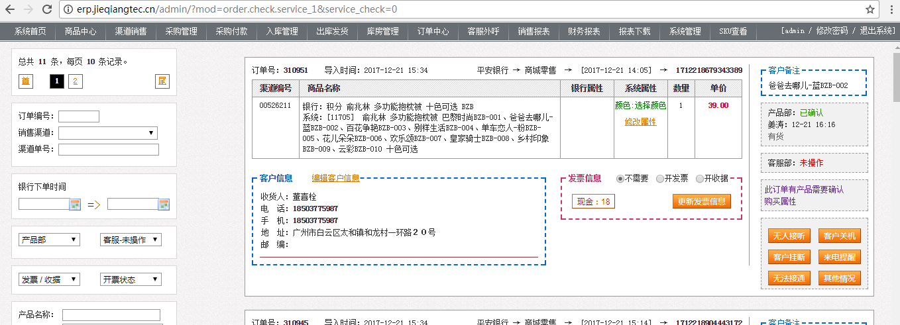
id | int | 11 | 0 | 0 | 订单号
order_shipping_cost | decimal | 10 | 2 | -1 | 0
channel_id | int | 11 | 0 | -1 | 销售渠道
status | tinyint | 4 | 0 | -1 | 0
target_id | varchar | 255 | 0 | -1 | 渠道编号
total_quantity | int | 11 | 0 | -1 | 0
total_breed | int | 11 | 0 | -1 | 0
total_money | decimal | 10 | 2 | -1 | 0
add_time | int | 11 | 0 | -1 | 导入时间
lock_status | tinyint | 4 | 0 | -1 | 0
delivery_type | tinyint | 4 | 0 | -1 | 0
delivery_status | tinyint | 4 | 0 | -1 | 0
delivery_ready_status | tinyint | 4 | 0 | -1 | 0
delivery_comment | text | 0 | 0 | -1 | 0
delivery_time | int | 11 | 0 | -1 | 0
order_time | int | 11 | 0 | -1 | 下单时间
purchase_status | tinyint | 4 | 0 | -1 | 0
print_status | tinyint | 4 | 0 | -1 | 0
call_status | tinyint | 4 | 0 | -1 | 0
call_timer | tinyint | 4 | 0 | -1 | 0
call_time | int | 11 | 0 | -1 | 0
collate_status | tinyint | 4 | 0 | -1 | 0
sign_status | tinyint | 4 | 0 | -1 | 0
sign_time | int | 11 | 0 | -1 | 0
sing_name | varchar | 255 | 0 | -1 | 0
warehouse_id | int | 11 | 0 | -1 | 0
import_type | tinyint | 4 | 0 | -1 | 0
payment_type | tinyint | 255 | 0 | -1 | 0
delivery_first | tinyint | 4 | 0 | -1 | 0
purchase_check | tinyint | 4 | 0 | -1 | 0
purchase_check_time | int | 11 | 0 | -1 | 0
purchase_real_name | varchar | 255 | 0 | -1 | 0
service_check | tinyint | 4 | 0 | -1 | 0
service_check_time | int | 11 | 0 | -1 | 0
service_real_name | varchar | 255 | 0 | -1 | 0
logistics_company | varchar | 255 | 0 | -1 | 0
logistics_sn | varchar | 255 | 0 | -1 | 0
logistics_time | int | 11 | 0 | -1 | 0
finance_recieve | tinyint | 4 | 0 | -1 | 0
finance_recieve_time | int | 11 | 0 | -1 | 0
order_data | text | 0 | 0 | -1 | 0
order_sell_type | tinyint | 4 | 0 | -1 | 0
order_customer_name | varchar | 255 | 0 | -1 | 0
order_customer_card | varchar | 255 | 0 | -1 | 0
order_customer_card_length | varchar | 255 | 0 | -1 | 0
order_customer_phone | varchar | 255 | 0 | -1 | 0
order_customer_mobile | varchar | 255 | 0 | -1 | 0
order_customer_address | varchar | 500 | 0 | -1 | 0
order_customer_zip | varchar | 255 | 0 | -1 | 0
order_comment | text | 0 | 0 | -1 | 0
order_shipping_name | varchar | 255 | 0 | -1 | 0
order_shipping_phone | varchar | 255 | 0 | -1 | 0
order_shipping_mobile | varchar | 255 | 0 | -1 | 0
order_shipping_card | varchar | 255 | 0 | -1 | 0
order_shipping_zip | varchar | 255 | 0 | -1 | 0
order_shipping_address | varchar | 500 | 0 | -1 | 0
order_shipping_barcode | varchar | 255 | 0 | -1 | 0
order_points | varchar | 255 | 0 | -1 | 0
order_add_name | varchar | 255 | 0 | -1 | 0
order_invoice | tinyint | 4 | 0 | -1 | 0
order_invoice_status | tinyint | 4 | 0 | -1 | 开票状态：0未开票据 1：已开票据
order_invoice_time | int | 11 | 0 | -1 | 0
order_invoice_header | varchar | 255 | 0 | -1 | 0
order_invoice_number | varchar | 255 | 0 | -1 | 0
total_pay_num | int | 11 | 0 | -1 | 0
total_pay_money | decimal | 10 | 2 | -1 | 0
order_instalment_times | tinyint | 4 | 0 | -1 | 0
order_add_name_id | int | 11 | 0 | -1 | 0
order_help_cost | decimal | 11 | 2 | -1 | 0
total_pay_money_one | decimal | 11 | 2 | -1 | 0
order_shipping_bj | decimal | 11 | 2 | -1 | 0
order_shipping_pssj | varchar | 255 | 0 | -1 | 0
order_shipping_xh | varchar | 255 | 0 | -1 | 0
order_sj_status | int | 4 | 0 | -1 | 0
order_sj | int | 11 | 0 | -1 | 0
order_psyq | varchar | 255 | 0 | -1 | 0
order_invoice_cost | decimal | 10 | 2 | -1 | 0
order_invoice_type | int | 4 | 0 | -1 | 0
order_invoice_product | varchar | 255 | 0 | -1 | 0
lock_call | int | 1 | 0 | -1 | 0
lock_call_time | int | 11 | 0 | -1 | 0
lock_call_user_id | int | 11 | 0 | -1 | 0
lock_call_user_name | varchar | 255 | 0 | -1 | 0
service_begin | int | 11 | 0 | -1 | 0
service_end | int | 11 | 0 | -1 | 0
order_service | int | 1 | 0 | -1 | 0
logistics_status | int | 1 | 0 | -1 | 0
temp_key | int | 1 | 0 | -1 | 0
ppIDS | int | 11 | 0 | -1 | 0

